Arquitectura_Datos
Diseño de Patrones : Son soluciones reutilizables a problemas comunes |  |  |  |  |  | Tipos Analisis
que aparecen al diseñar software. No son código listo para usar, sino guías estructurales para resolver ciertos problemas de diseño de manera eficiente y estandarizada. |  |  |  |  | Análisis Descriptivo: ¿Qué pasó? Resume datos históricos para entender lo que ya ocurrió.
Creacionales |  | Ayudan a crear objetos de forma flexible y controlada. |  |  | Análisis Diagnóstico: ¿Por qué pasó? - Busca encontrar las causas de lo que ocurrió.
 | Singleton-Factory Method-Builder-Prototype-Abstract Factory |  |  |  | Análisis Predictivo: ¿Qué puede pasar? - Usa modelos estadísticos y machine learning para predecir resultados futuros.
Estructurales |  | Se centran en cómo organizar clases y objetos para formar estructuras más grandes. |  |  | Análisis Prescriptivo : ¿Qué debo hacer? - Sugiere acciones basadas en los datos analizados.
 | Adapter-Decorator-facade-Proxy-Composite |  |  |  | Análisis Exploratorio (EDA) : ¿Qué hay en los datos? - primer paso para conocer los datos, detectar patrones, anomalías o hipótesis.
Comportamiento |  | Se enfocan en cómo interactúan los objetos entre sí. |  |  | Análisis Causal ¿Qué efecto tiene X sobre Y? - Estudia relaciones causa-efecto, a veces con experimentos controlados (A/B testing).
 | Observer-Strategy-command-State-Chain Of responsability
 |  |  |  |  | ¿Qué es Batch Processing? (Por lotes) |  | ¿ Streaming Processing? ( tiempo real)
Diseño Software |  |  |  |  | Procesa grandes volúmenes de datos a intervalos programados. |  | Procesa datos de forma continua y en tiempo real.
Claridad en los requerimientos - Modularidad - Principio de responsabilidad única
Bajo acoplamiento y alta cohesión - Escalabilidad - Mantenibilidad |  |  |  |  | Ideal para tareas que no necesitan resultados inmediatos. |  | Ideal para casos donde necesitas actuar rápido.
Principio abierto cerrado - patrones de diseño - Pruebas de diseño -Seguridad manejo de errores
Solid
Single Responsibility Principle - Una clase debe tener una única razón para cambiar. |  |  |  |  | Ejemplos |  | Ejemplos
Open/Closed Principle - El código debe estar abierto para extensión, pero cerrado para modificación. |  |  |  |  | Procesar transacciones bancarias de todo el día durante la noche - Generar reportes semanales o mensuales. |  | Detección de fraude en transacciones mientras ocurren. - Análisis de clics o vistas en una web en tiempo real.
Liskov Substitution Principle - Las clases derivadas deben poder ser sustituidas por sus clases base sin que el programa falle.
Interface Segregation Principle - Los clientes no deberían verse forzados a depender de interfaces que no usan.
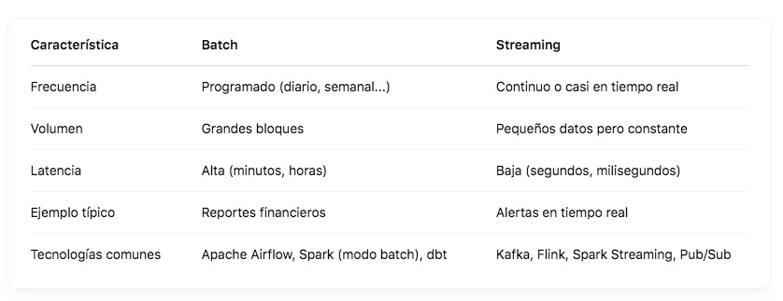
Dependency Inversion Principle: Los módulos de alto nivel no deben depender de los de bajo nivel. Ambos deben depender de abstracciones.

Arquitectura
Arquitectura en capas Separación por responsabilidades: presentación, lógica, datos. Muy común.
Microservicios Cada componente es un servicio independiente. Escalable y flexible, pero complejo.
Serverless Usás funciones que se ejecutan en la nube bajo demanda. Económico y escalable.

DevOps - es una forma moderna de construir, probar, desplegar y mantener software de forma ágil, automatizada y colaborativa.
Integración continua (CI) |  | Entrega continua (CD) |  | Automatización
Control de versiones |  | Git, GitHub, GitLab
 | Push/Pull | Branches | Merge | Commit

Python_SQL
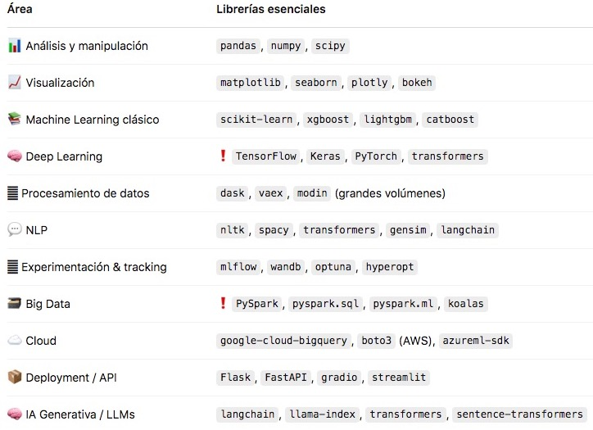
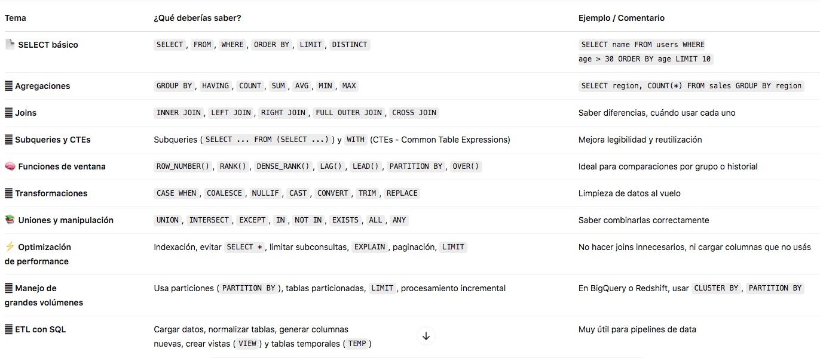

 | SQL
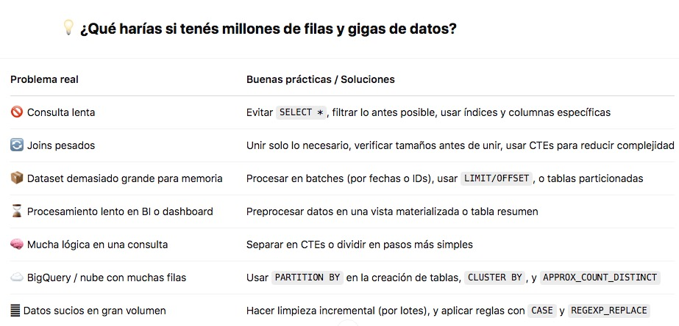

Como Conectar posstregre u otra metodo parecido con datos externos?
 |  | 1 millon datos en pyton

Extras_Bigquery
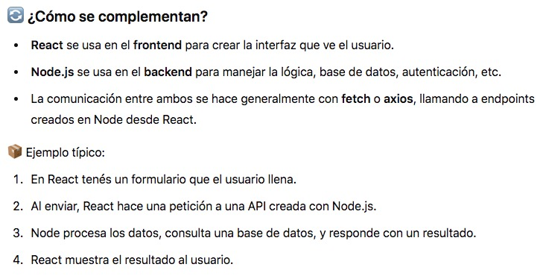
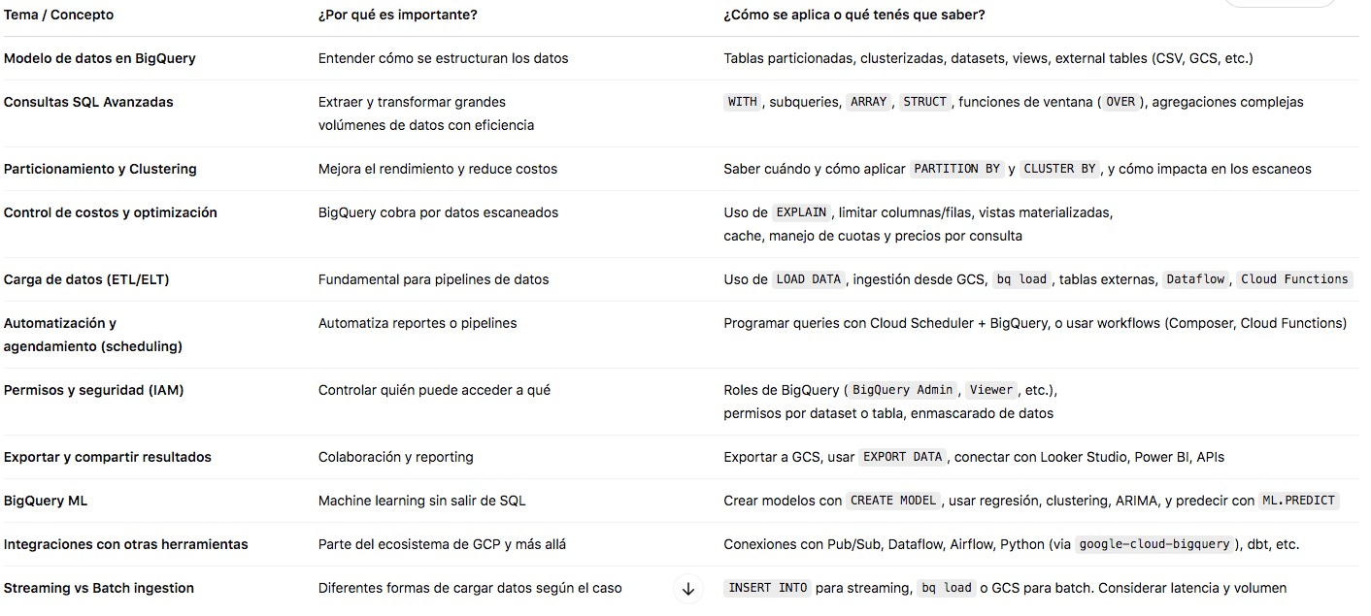
BERT significa Bidirectional Encoder Representations from Transformers.

Application Programming Interface, Una API (Interfaz de Programación de Aplicaciones) sirve para que dos sistemas o programas distintos se comuniquen entre sí y compartan funciones o datos, de forma segura, ordenada y automatizable. Una API es como un menú de restaurante: Te muestra lo que podés pedir. No te explica cómo se cocina, pero sí qué opciones tenés. Vos pedís algo, y te traen el resultado.

Contenedores y virtualización: como Docker, para que todo funcione igual en todos lados.

CRM-Customer Relationship Management - Seguir el historial de cada cliente (compras, reclamos, contacto). Automatizar campañas de marketing y ventas. Gestionar oportunidades comerciales. Mejorar el servicio al cliente.

UI/UX UX piensa en la experiencia, UI en la apariencia. Las dos trabajan juntas para que un producto sea fácil de usar y atractivo.

Vision Producto/ Para de de lo que se esta construyendo

React / Node JS

MachineLEarning
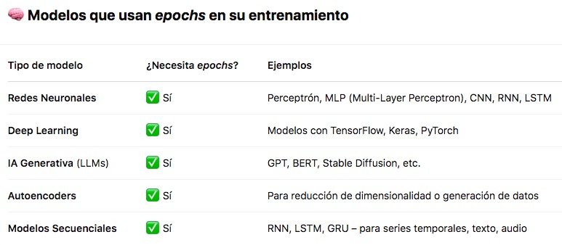
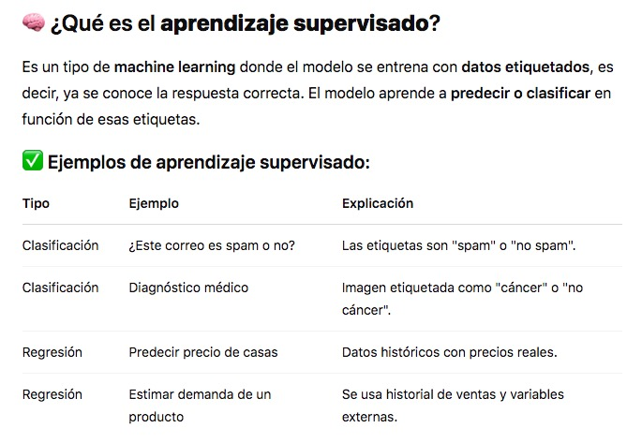
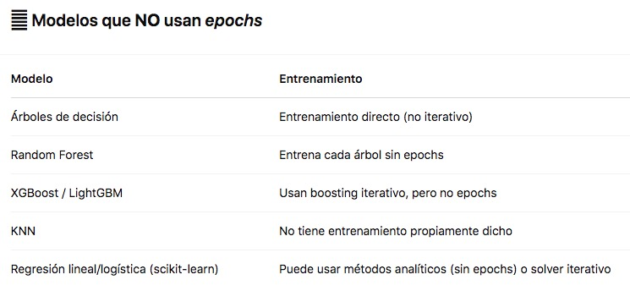
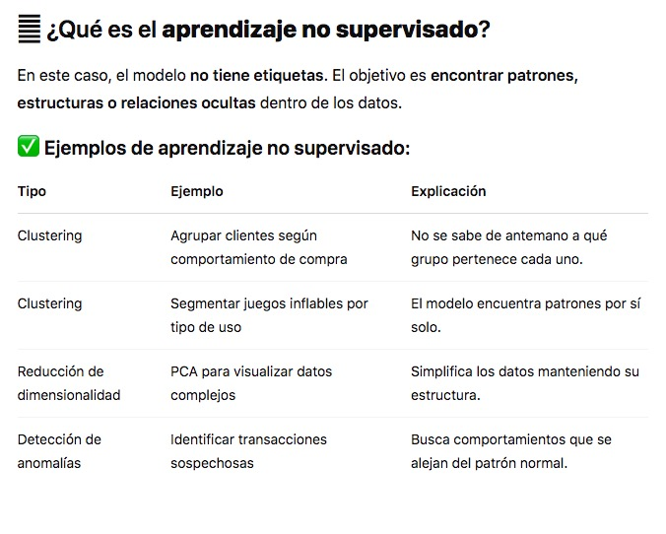
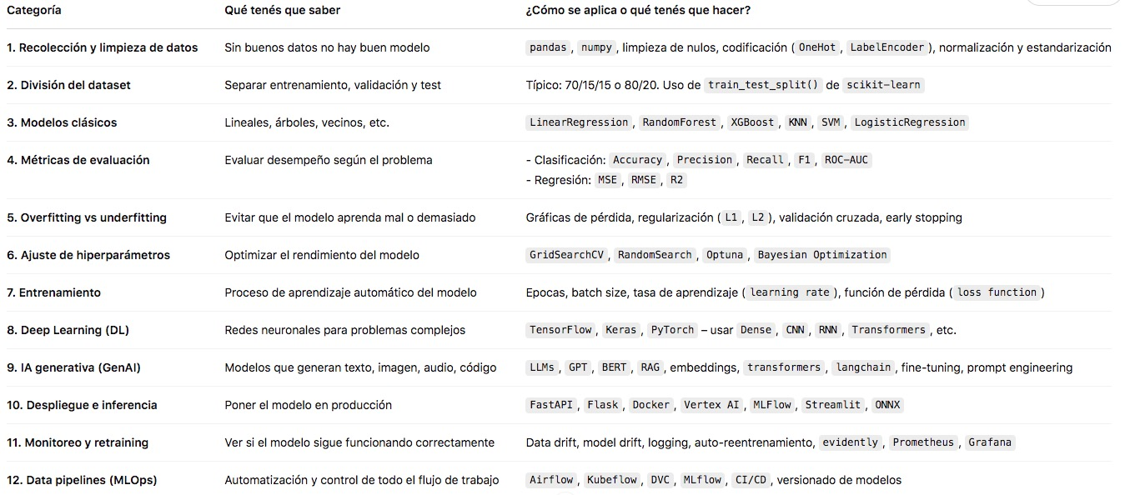
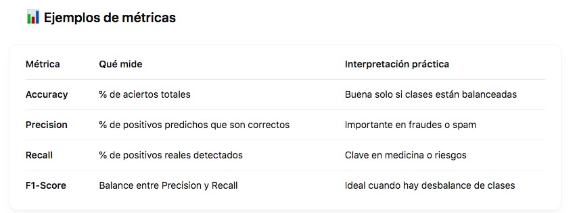

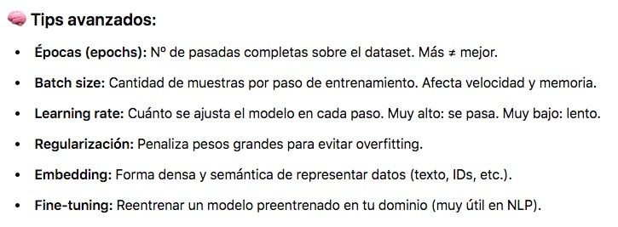

Machine Learning
IAGenerativa
LLMs
NLP
DeepLEarning

